6-8F国教办公室
中医大询价2017-40
楼层 | 区域 | 家具类型 | 尺寸规格 （W*D*H) | 数量 | 单位 | 材质 | 款式要求 | 单价(RMB) | 总价(RMB)
 | 文件柜 | 高柜 | 900*400*1850H | 10 | 个 | 上海“宝钢”一级冷轧钢板，经过九道水洗防锈，十道静电喷涂，无尘烤漆制作而成，具有抗弯能力强，表面硬度高，经久耐用。上下含锁，上为三层，炭灰色扣手。
 |  | 矮柜 | 900*400*1100H | 10 | 个 | 上海“宝钢”一级冷轧钢板，经过九道水洗防锈，十道静电喷涂，无尘烤漆制作而成，具有抗弯能力强，表面硬度高，经久耐用。含锁 | 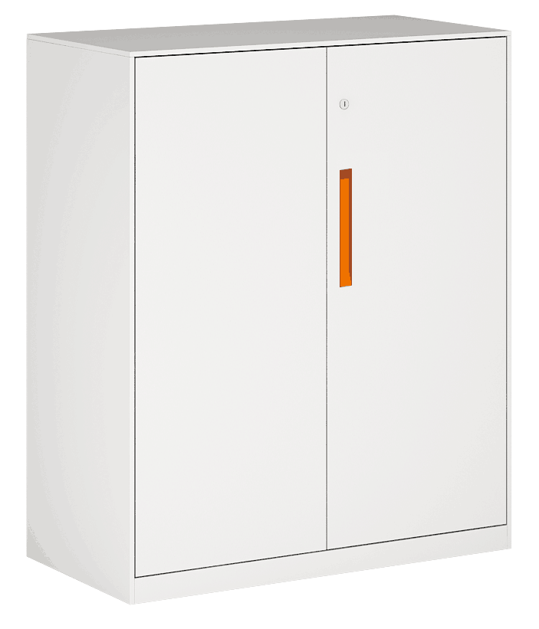
 |  | 茶水柜 | 800*420*1100H | 4 | 个 | 美国进口大西洋0.8MM厚实木木皮贴面，山东“林盾”高密度环保基材，基材吸水膨胀率≤8%，甲醛释放量小于6.2MG/100G，完全达到欧洲E1级环保标准，广东“华润”牌环保油漆，六底三面油漆工艺处理。含拉手。
 | 办公室 | 办公桌 | 1400*1500*750H | 25 | 张 | 采用优质进口马来西亚“亿维雅”品牌MFC刨花板，达国家E0级环保标准，经防潮、防虫、防腐处理，抗弯力强，不易变形，木材甲醛释放量9mg≤100g，吸水厚度膨胀率≤8%/2h；采用上海“杰佳”品牌E0级阻燃三聚氰胺双饰面板；采用同色同芯直封边处理工艺；含刚脚，含活动柜。 | 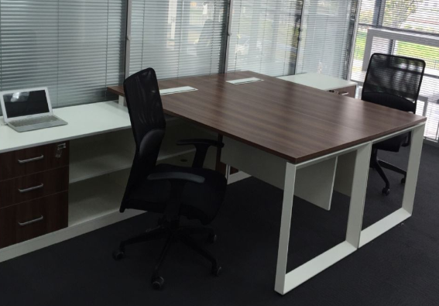
 |  | 办公椅 | 标准 | 25 | 张 | 台湾“颐达”优质阻燃麻绒面料扪裹不助燃泡胶，面料撕裂强≥12.9kg·f，耐摩擦色牢固度达4级，上海“健龙宝”高弹性40＋P海绵，拉伸强度95kpa，撕裂强度3.3N/cm断裂伸长率达185％，压陷硬度190N，韩国“三弘”气压升降，台湾“晨英”万向轮，五星脚，配升降扶手。
 |  | 屏风位 | 1400*1500*1200H | 47 | 张 | 美国进口大西洋0.8MM厚实木木皮贴面，山东“林盾”高密度环保基材，基材吸水膨胀率≤8%，甲醛释放量小于6.2MG/100G，完全达到欧洲E1级环保标准，广东“华润”牌环保油漆，六底三面油漆工艺处理。板式加磨砂条玻。 | 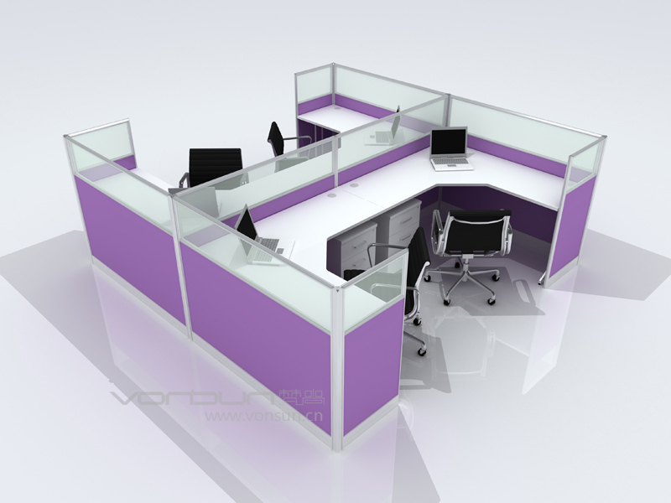
 |  | 高柜 | 900*400*1850H | 25 | 个 | 上海“宝钢”一级冷轧钢板，经过九道水洗防锈，十道静电喷涂，无尘烤漆制作而成，具有抗弯能力强，表面硬度高，经久耐用。上下含锁，绿色扣手。
 |  | 顶柜 | 900*400*400H | 35 | 个 | 上海“宝钢”一级冷轧钢板，经过九道水洗防锈，十道静电喷涂，无尘烤漆制作而成，具有抗弯能力强，表面硬度高，经久耐用。含锁
 | 公共区域 | 三人沙发 | 标准 | 4 | 张 | 优质进口牛皮扪裹不助燃泡胶，上海“健龙宝”高弹性40 ＋P海绵，拉伸强度95kpa，撕裂强度3.3N/cm断裂伸长率达185％，压陷硬度190N，桦木实木框架，实木油漆外框。 | 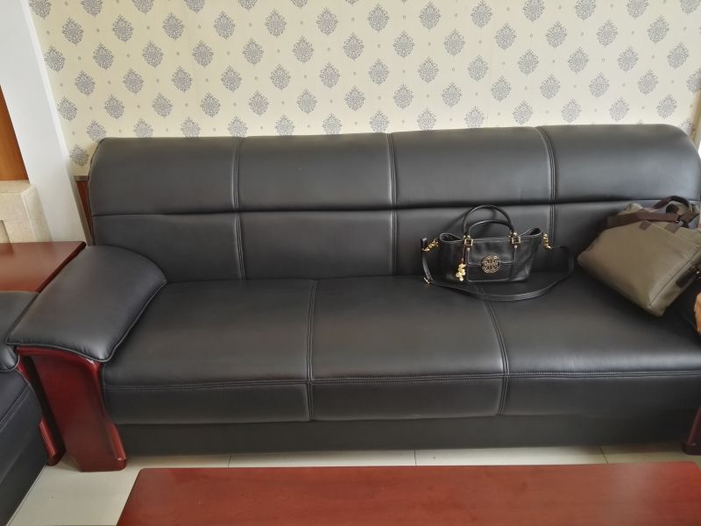
 |  | 茶几 | 1200*500*450H | 4 | 张 | 美国进口大西洋0.8MM厚实木木皮贴面，山东“林盾”高密度环保基材，基材吸水膨胀率≤8%，甲醛释放量小于6.2MG/100G，完全达到欧洲E1级环保标准，广东“华润”牌环保油漆，六底三面油漆工艺处理。 | 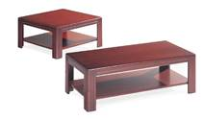
合计： |  |  | ¥0 |  |  | 大写：
其他 | 承诺交货期（工作日）： |  |  |  | 供应商名称：
 | 售后服务承诺时间(年)： |  |  |  | 公司地址：
 | 报价是否含税（税率）： |  |  |  | 联系人：
 | 报价有效期： |  |  |  | 电话：
注意 事项 | 1.请根据此询价单标准规格进行报价。 2.产品样图可根据实际提供的产品实样进行更改。 3.询价单需盖有公司印章，以图片格式邮件返还。 4.报价详细参数清单可作为附件附后。 5.供应商可根据情况提供服务承诺和最优承诺。 6.询价截止后一个工作日以短信方式通知中标方，请注意查收。 |  |  |  | 传真：
 |  |  |  |  | 邮箱：
 |  |  |  |  | QQ：
 |  |  |  |  | （签章）

